상품제안서
폴리보냉가방(중) | 상품코드: S16744

 |  |  |  |  |  |  | 02-713-8555 | www.synergygift.co.kr
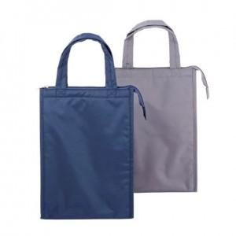

【상세/제작정보】 | <p><span style="background-color: rgb(255, 255, 255); font-family: dotum; font-size: 13px;">실크1도인쇄만 가능합니다, 전사(컬러)인쇄 불가능.</span>​</p>

【인쇄/포장옵션】 | 실크 / 포장불가능

【공급단가】 | 수량 | 50~ | 100~ | 500~ | 1,000~ | 3,000~
*VAT별도 | 단가 | 8,450원 | 8,250원 | 7,990원 | 7,600원 | 7,340원

【상품 URL】 | https://www.synergygift.co.kr:443/src/goods_detail.php?gdno=16517

